顧客登録
ヘッダメニュー

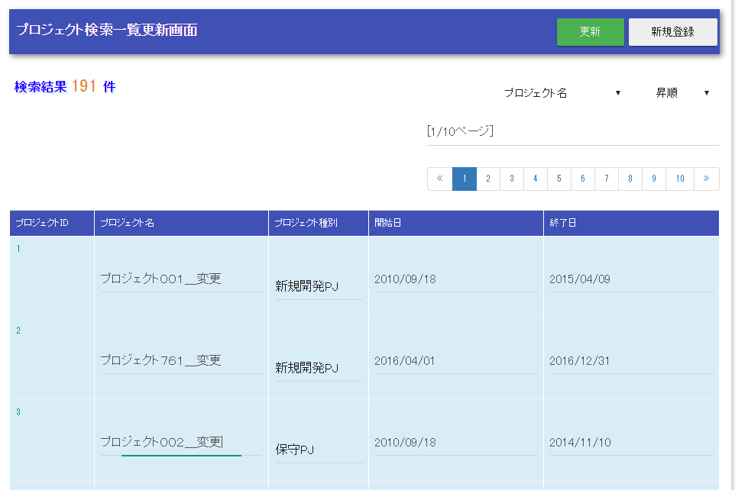

List< >
親フォーム
プロジェクト一つ分のフォーム

List< >

プロジェクト単位のフォームのリスト

